Лист1
Заголовок | Ошибка1 | Ошибка2 | Ошибка3 | Ошибка4 | Ошибка5 | Ошибка6 | Ошибка7 | Ошибка8 | Ошибка9 | Ошибка10 | Ошибка11 | Ошибка12 | Ошибка13 | Ошибка14
 | Список всех клиентов. Клиента с id=1 нет | Выборка клиента. При выборке Клиента с id=1 он появляется, хотя при выборке всего списка его нет. | При вводе пользователя Иванова Таня пользователь продублировался в БД (id 4,5) | При установке фильтров данные с сервера не отбираются по фильтру. | При установке фильтра name=Иванова&surname=Таня на экран выводится вся БД и даже id=1. | Все отчества в БД = null, даже если они заполнялись. | в Базе данных дата рождения всех пользователей (у кого дата рождения не null) заполнена ровно на один год больше, чем вносилось | У некоторых пользователей место проживания null, хотя оно вносилась при заведении | У некоторых пользователей дата рождения null, хотя она вносилась при заведении | У некоторых пользователей место проживания пустое (не null), хотя оно вносилось при заведении | При установке фильтров данные с сервера не отбираются по фильтру surname=Регина. | При установке фильтров данные с сервера не отбираются по фильтру location=null. | При установке фильтров данные с сервера не отбираются по фильтру dateOfBirth=null. | При установке фильтров данные с сервера не отбираются по фильтру dateOfBirth=12.12.2013
Описание |  |  | Добавление пользователя | name=Иванова&surname=Таня | name=Иванова&surname=Таня | Иванова Ивана Ивановна | внесла 2012, в БД- 2013 |  |  |  | На экран выходит вся БД | Выборка пустая
Окружение | Google Chrome Версия 83.0.4103.61 | Google Chrome Версия 83.0.4103.61 | Google Chrome Версия 83.0.4103.61 | Google Chrome Версия 83.0.4103.61 | Google Chrome Версия 83.0.4103.61 | Google Chrome Версия 83.0.4103.61 | Google Chrome Версия 83.0.4103.61 | Google Chrome Версия 83.0.4103.61 | Google Chrome Версия 83.0.4103.61 | Google Chrome Версия 83.0.4103.61 | Google Chrome Версия 83.0.4103.61 | Google Chrome Версия 83.0.4103.61 | Google Chrome Версия 83.0.4103.61 | Google Chrome Версия 83.0.4103.61
Версия сайта | © 2020 Postman | © 2020 Postman | © 2020 Postman | © 2020 Postman | © 2020 Postman | © 2020 Postman | © 2020 Postman | © 2020 Postman | © 2020 Postman | © 2020 Postman | © 2020 Postman | © 2020 Postman | © 2020 Postman | © 2020 Postman
Приоритет | Высокий | Высокий | Высокий | Высокий | Высокий | Высокий | Высокий | Высокий | Высокий | Высокий | Высокий | Высокий | Высокий | Высокий
Стабильность воспроизведения | Стабильно | стабильно | стабильно | стабильно | стабильно | стабильно | стабильно | стабильно | стабильно | стабильно | стабильно | стабильно | стабильно | стабильно
Предусловия | - | - | - | - | - | - | - | - | - | - | - | - | - | -
Шаги воспроизведения | Открыть http://api-qa.skillbox.ru/practice2/api/users/ | Открыть http://api-qa.skillbox.ru/practice2/api/users/1 | Открыть http://api-qa.skillbox.ru/practice2/api/users/?name=Иванова&surname=Таня | Открыть http://api-qa.skillbox.ru/practice2/api/users/?name=Иванова&surname=Таня | Открыть http://api-qa.skillbox.ru/practice2/api/users/?name=Иванова&surname=Таня | Открыть http://api-qa.skillbox.ru/practice2/api/users/ | Открыть http://api-qa.skillbox.ru/practice2/api/users/ | Открыть http://api-qa.skillbox.ru/practice2/api/users/ | Открыть http://api-qa.skillbox.ru/practice2/api/users/ | Открыть http://api-qa.skillbox.ru/practice2/api/users/ | Открыть http://api-qa.skillbox.ru/practice2/api/users/?surname=Регина | Открыть http://api-qa.skillbox.ru/practice2/api/users/?patronymic=null&dateOfBirth=null&location=null | Открыть http://api-qa.skillbox.ru/practice2/api/users/?dateOfBirth=null | Открыть http://api-qa.skillbox.ru/practice2/api/users/?dateOfBirth=12.12.2013
Актуальный результат | При загрузке базы всех клиентов- Клиента с id=1 нет | При запросе клиента с id=1 он пояляется | При просмотре БД видно, что пользователей Иванова Таня два раза | При выборке фильтра на экран выводится весь список пользователей | При выборке фильтра на экран выводится весь список пользователей и даже id=1. | в БД Иванова Ивана Ивановна отображается как Иванова Ивана null | 2013-12-12 | null | null | пусто | При выборке фильтра на экран выводится весь список пользователей | При выборке фильтра на экране пусто | Фильтр не работает. Выходят пользователи с датой рождения не null | На экране полная БД
Ожидаемый результат | В результате выборки выбираются все клиенты | Если его нет в общей выборке, то и в индивидуальной не должно быть | Иванова Таня одна | При выборке фильтра на экран выводится две записи Татьяна Иванова с id 4, 5. | При выборке фильтра на экран выводится две записи Татьяна Иванова с id 4, 5. | в БД Иванова Ивана Ивановна отображается как Иванова Ивана Ивановна | 2012-12-12 | Дели | 1941-01-01 | Питер | При выборке фильтра на экран выводится только записи с именем Регина | При выборке фильтра на экран выводятся те у кого Отчество, дата рождения и место проживания равны null | На экране пользователи с отчеством и датой рождения is null | На экране пользователи с датой рождения 12.12.2013
Дополнительная информация |  |  |  |  |  | 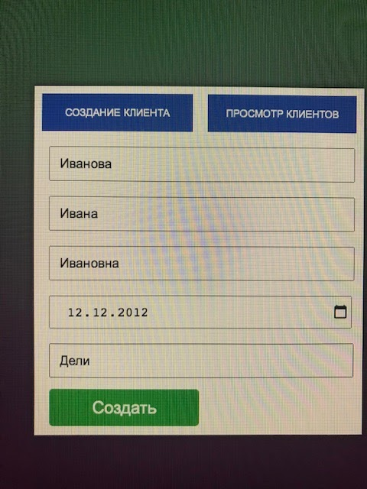 |  |  | 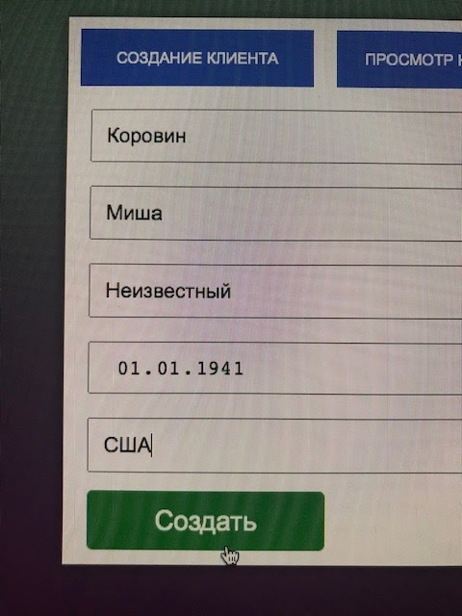 | 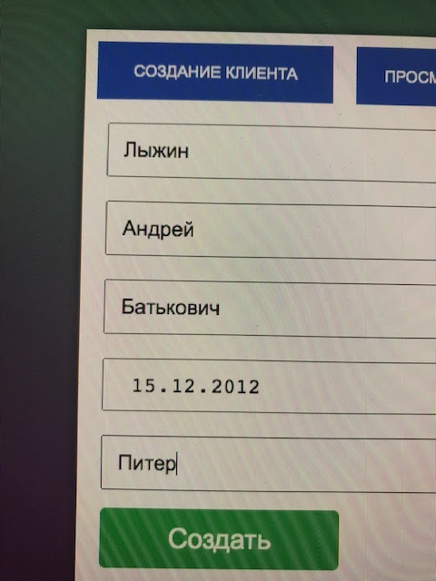 | 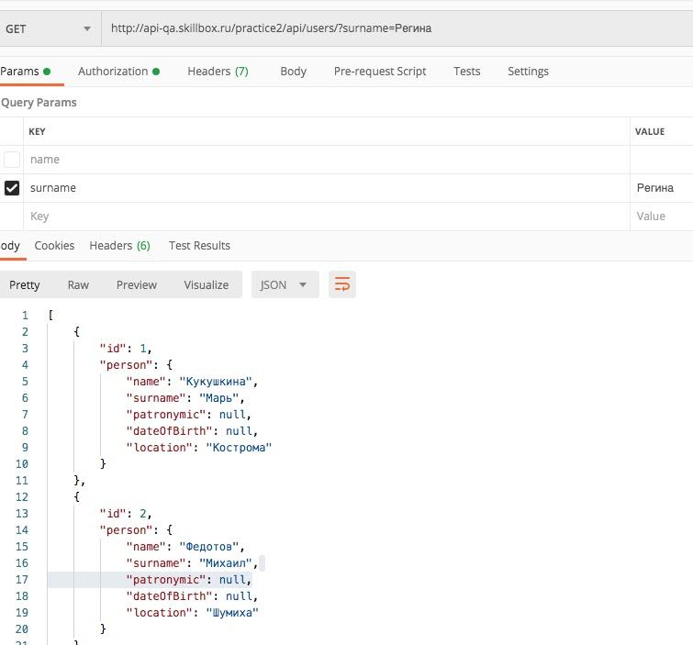 | 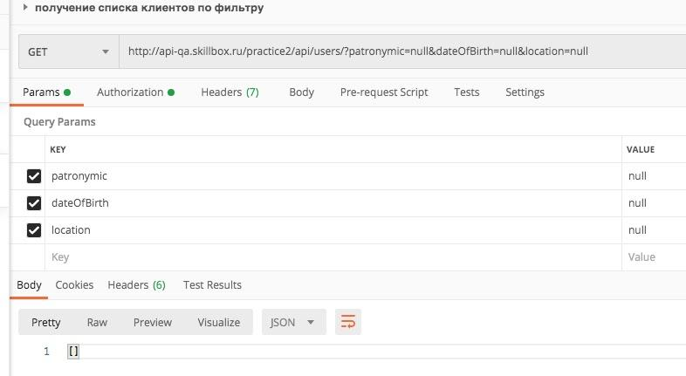 | 